初期画面表示
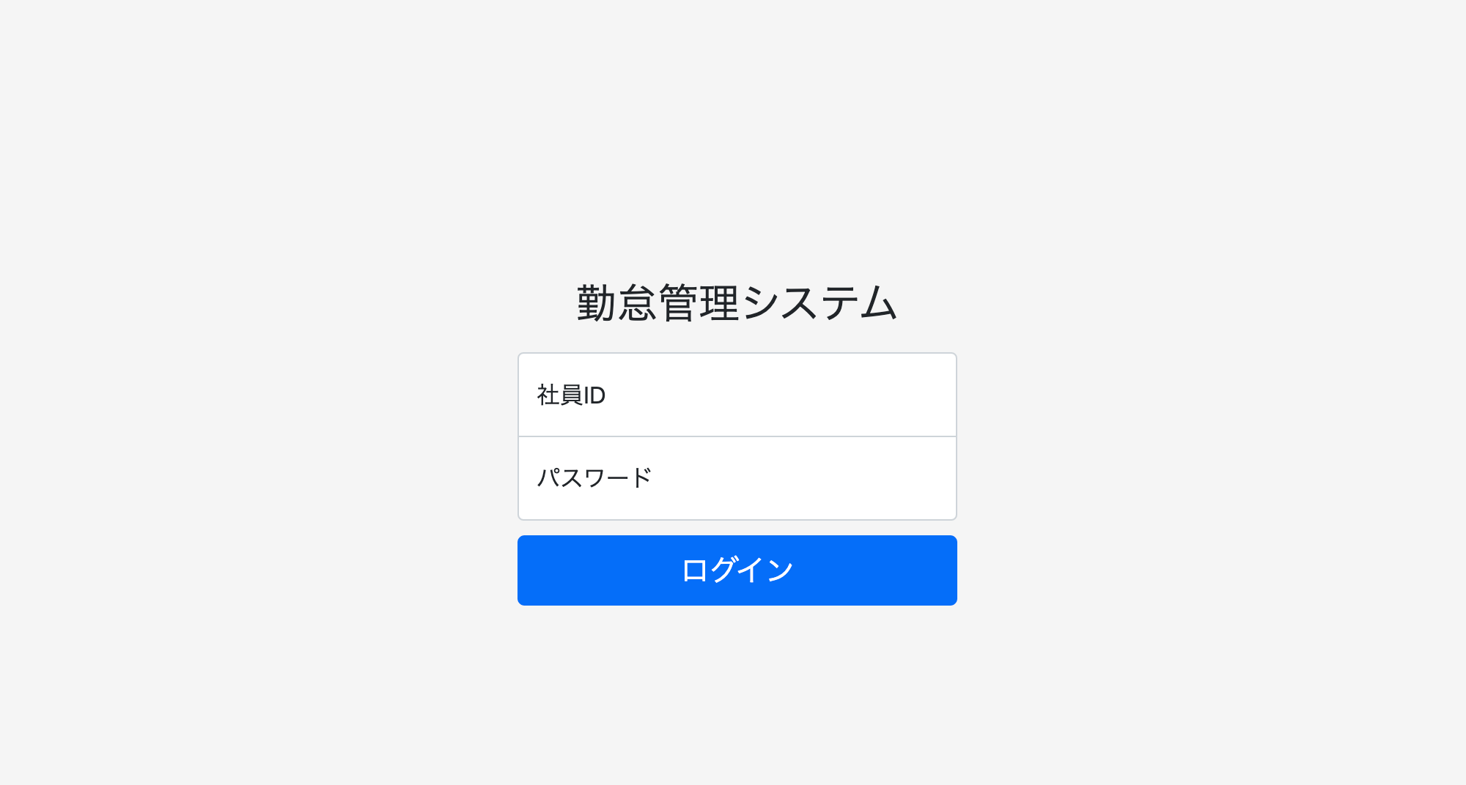
単体試験仕様書 |  | システムID | KS | 画面ID | KS001 | 作成者 | 山下 | 更新者
 |  | システム名称 | 勤怠システム | 画面名 | ログイン | 作成日 | 2023-01-23 | 更新日

 | 初期画面

ケース
単体試験仕様書 |  | システムID | KS | 画面ID |  |  |  | KS001 |  | 作成者 | 更新者
 |  | システム名称 | 勤怠システム | 画面名 |  |  |  | ログイン |  | 作成日 | 更新日

チェック内容
チェックポイント
 |  |  |  |  | 1 | 2 | 3 | 4 | 5
チェック条件 | 画面初期表示 |  |  |  | ○

 | 社員ID
 | 未入力の場合 |  |  |  |  | ○
 | 入力の場合 |  |  |  |  |  | ○ | ○ | ○

 | パスワード
 | 未入力の場合 |  |  |  |  |  | ○
 | 入力の場合 |  |  |  |  |  |  | ○ | ○

 | 社員テーブルに
 | 社員ID、パスワードが存在しない場合 |  |  |  |  |  |  | ○
 | 社員ID、パスワードが存在する場合 |  |  |  |  |  |  |  | ○

 | ログインボタンを押下する場合 |  |  |  |  | ○ | ○ | ○ | ○

確認内容 | 社員IDに空白が表示されること。 |  |  |  | ○
 | パスワードに空白が表示されること。 |  |  |  | ○
 | 社員IDにフォーカスが表示されること。 |  |  |  | ○

 | エラー「E0001 社員IDを入力してください。」が表示されること。 |  |  |  |  | ○
 | エラー「E0001 パスワードを入力してください。」が表示されること。 |  |  |  |  |  | ○

 | エラー「E0002 社員IDかパスワードが間違っています。」が表示されること。 |  |  |  |  |  | ○ | ○

 | 勤怠実績一覧画面へ遷移すること。 |  |  |  |  |  |  |  | ○
 |  |  |  |  |  |  |  |  | ○

実施結果 |  |  |  |  | ○ | ○ | ○ | ○ | ○
実施者 |  |  |  |  | 山下 | 山下 | 山下 | 山下 | 山下
検証日 |  |  |  |  | 2023-01-24 | 2023-01-24 | 2023-01-24 | 2023-01-24 | 2023-01-24
確認者
確認日

単体テストエビデンス
単体試験仕様書 |  |  |  | システムID | KS | 画面ID | KS001 | 作成者 | 山下 | 更新者
 |  |  |  | システム名称 | 勤怠システム | 画面名 | ログイン | 作成日 | 2023-01-23 | 更新日

 | 初期画面

 | 1 |  | localhost:8080

 | 2 | localohost:8080/login

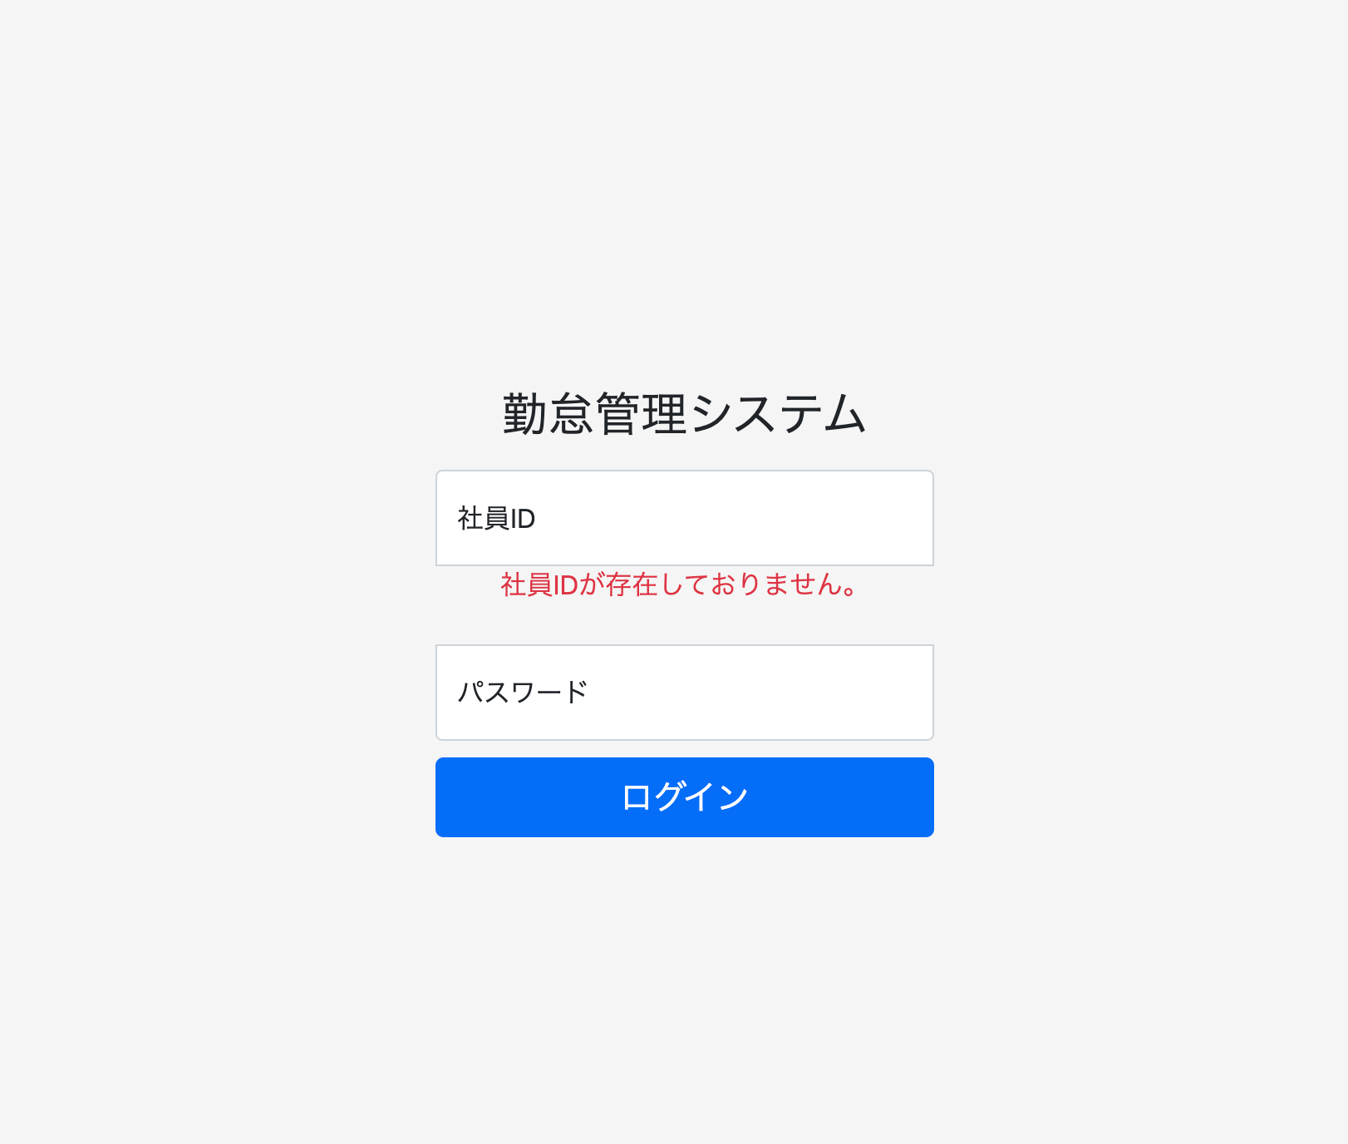

NO.2の確認内容
社員IDを入力してください。

1.押下

 | 3 | localhost:8080/login

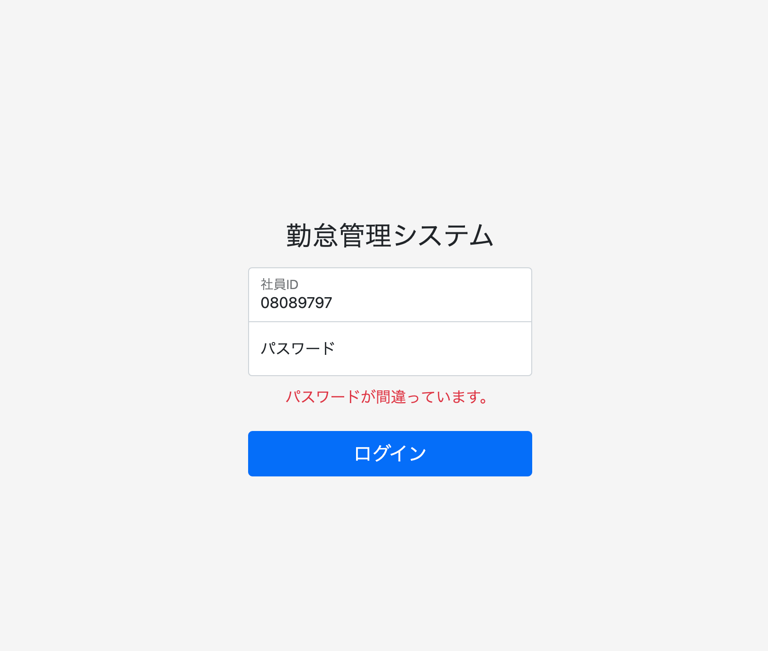

NO.3の確認内容
パスワードを入力してください。

1.押下

 | 4.localhost:8080/login

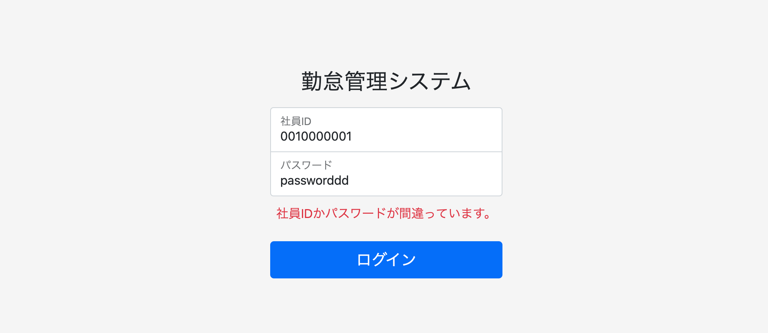

1.押下

 | 5 | localhost:8080/login



NO.5の確認内容
勤怠実績一覧画面へ遷移すること。

社員ID、パスワードが一致した場合、ログイン画面に遷移する

ケース (境界値)
単体試験仕様書 |  | システムID | KS | 画面ID |  |  |  | KS001 |  | 作成者 | 更新者
 |  | システム名称 | 勤怠システム | 画面名 |  |  |  | ログイン |  | 作成日 | 更新日

チェック内容
チェックポイント
 |  |  |  |  | 1 | 2 | 3 | 4 | 5
チェック条件 | 入力されたパスワードの桁数
 | 1 |  |  |  | ○
 | 2 |  |  |  |  | ○
 | 8 |  |  |  |  |  | ○
 | 50 |  |  |  |  |  |  | ○
 | 51 |  |  |  |  |  |  |  | ○

 | 登録ボタンを押下する場合

確認内容 | エラー「パスワードが2桁以上50桁以下を入力してください。」が表示されること。 |  |  |  | ○ |  |  |  | ○
 | パスワード設定成功 |  |  |  |  | ○ | ○ | ○

実施結果
実施者
検証日
確認者
確認日

